Glatt
Dane początkowe (należy uzupełnić)
Wysokość szafy, mm | 2300 |  | Wprowadzamy ręcznie
Głębokość szafy, mm | 600 |  | Wprowadzamy ręcznie
Szerokość szafy, mm | 1700 |  | Wprowadzamy ręcznie
2-drzwiowe lub 3-drzwiowe | 2 drzwi |  | Wybieramy z listy
Grubość panelu bocznego, mm | 18 |  | Wprowadzamy ręcznie
Grubość drzwi, mm | 36 |  | Wybieramy z listy
Rodzaj drzwi | Wewnętrzne |  | Wybieramy z listy
Wysokość cokołu, mm | 60 |  | Wprowadzamy ręcznie, min. 60 mm
Wysokość górnego cokołu, mm | 60 |  | Wprowadzamy ręcznie, min. 60 mm
Materiał drzwi: płyta wiórowa lub MDF | płyta wiórowa |  | Wybieramy z listy

Dane obliczeniowe
Drzwi (wymiary) |  |  | Przy instalacji ogranicznika ruchu, drzwi nie zachodzą na siebie 35 mm
szerokość z krawędzią, mm | 842.00
wysokość z krawędzią, mm | 2270.00
Waga, kg | 46.17 |  | Orientacyjnie. Wymagane ważenie kontrolne

Dach i dno
szerokość z krawędzią, mm | 1664.00
wysokość z krawędzią, mm | 511.00

Rama górna
szerokość, mm | 1664.00
wysokość, mm | 60.00

Rama dolna
szerokość, mm | 1664.00
wysokość, mm | 60.00

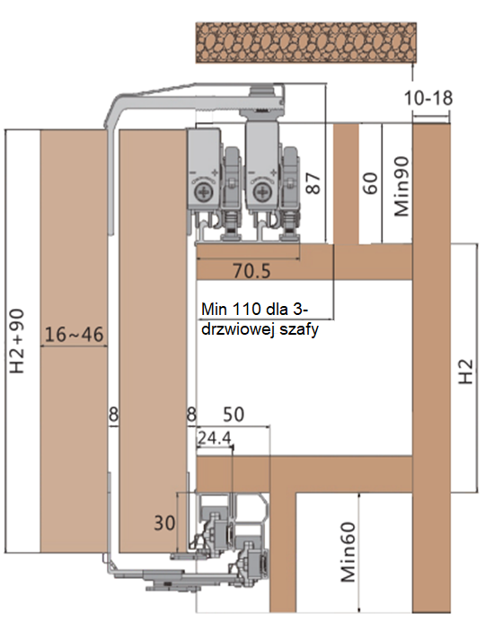
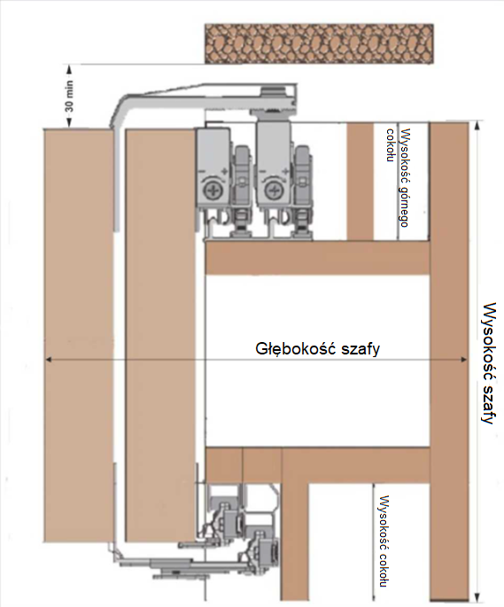
Wymiary К i К1
К | 512.00
К1 | 556.00

Ściana boczna
szerokość z krawędzią, mm | 556.00
wysokość z krawędzią, mm | 2300.00

Ściana boczna duża (tylko do 2 drzwi)
szerokość z krawędzią, mm | 600.00
szerokość z krawędzią, mm | 2300.00

Profil górny i dolny, mm
Długość | 1663.00

Наименование | Длинна | Количество | Артикул
Zestaw na 2 drzwi | - | 1 | 33288
Zestaw na 3 drzwi | - | - | 33287
Prowadnica górna na wymiar | 1663 | 1 | 37355
Prowadnica dolna na wymiar | 1663 | 1 | 37356
Okucie wyrównujące do drzwi, 2700 mm.. | - | 4 | 33289
Samozamykacz środkowych drzwi | - | 0 | 33290

